المؤشرات الكلية

سوق العراق للاوراق المالية
جلسة الخميس 2025/11/20 |  |  |  | تقرير أسعار الأسهم المتداولة واخبار الشركات
الجلسة (208)

الاسهم المتداولة المدرجة و OTC |  |  | 676,815,439 |  |  | قيمة الأسهم المتداولة المدرجة و OTC |  | 969,948,792 |  |  | صفقات الشركات المدرجة وOTC | 900
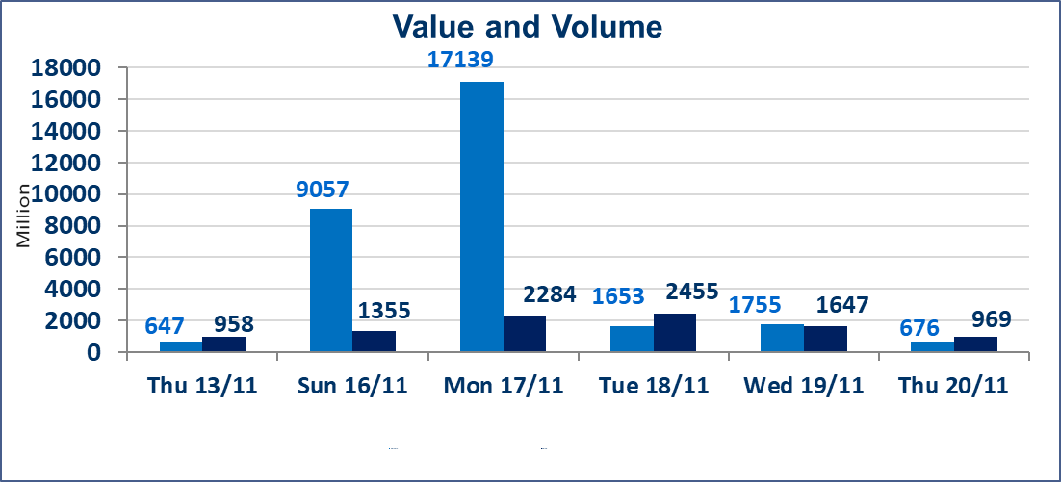
المؤشر60 ISX اليوم | 964.96 |  | نقطة |  |  | المؤشر15 ISX اليوم | 1191.65 | نقطة
المؤشر 60 ISX السابق | 966.93 |  | نقطة |  |  | المؤشر 15 ISX السابق | 1187.40 | نقطة
نسبة التغير | -0.20 |  | % |  |  | نسبة التغير | 0.36 | %
عدد النقاط | -1.97 |  | نقطة |  |  | عدد النقاط | 4.25 | نقطة

الشركات المدرجة | 104 | OTC | 11 | 115 |  | الشركات غير المتداولة المدرجة | 38 | OTC | 8 | 46
الشركات المتداولة | 45 | OTC | 1 | 46 |  | الشركات المرتفعة |  |  | 16
شركات الهيئة العامة |  |  |  | 7 |  | الشركات المنخفضة |  |  | 14
الموقوفة بقرار من هيأة الأوراق المالية |  |  |  | 14 |  | شركات الهيئة العامة |  |  | 1
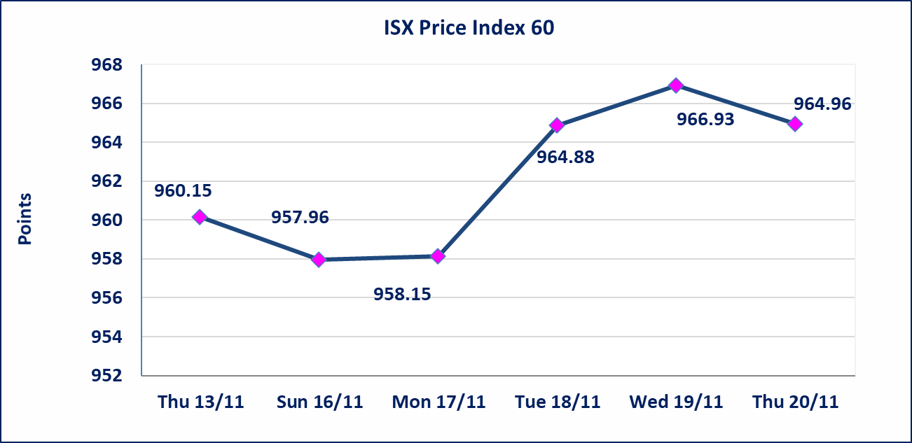
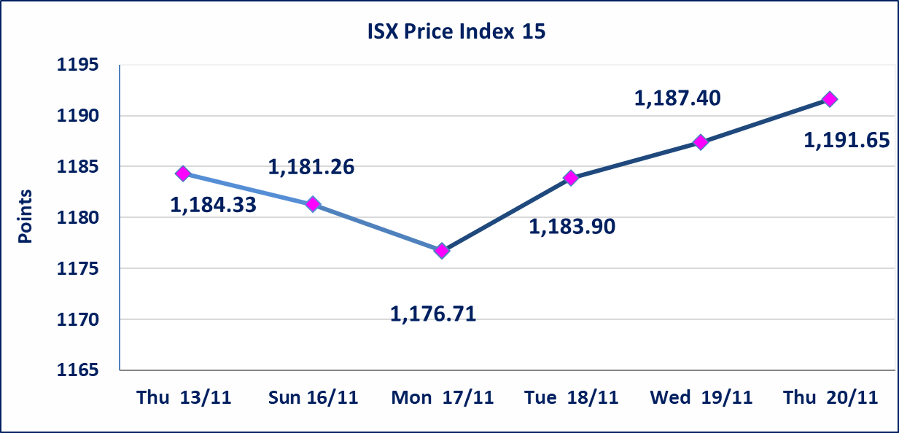

سندات اعمار الاصدارية الثانية فئة مليون | سيتم ايقاف التداول على سندات اعمار الاصدارية الثانية فئة (1,000,000) دينار اعتبارا من جلسة الاثنين 2025/11/24 لقرب استحقاق الفائدة نصف سنوية
كركوك لانتاج المواد الانشائية (IKFP) | تم البدء بعمليات ايداع شهادات اسهم المساهمين لشركة كركوك لانتاج المواد الانشائية إعتباراً من جلسة الاربعاء 2025/11/19 وسيتم اطلاق التداول اعتبارا من جلسة الخميس 2025/12/11 بعد ايداع 5% من رأس المال او بعد مرور (21) يوم من تاريخ بدء الايداع في منصة الشركات غير المدرجة ISX-OTC.
بابل للإنتاج الحيواني والنباتي (ABAP) | اجابة الشركة على كتاب سوق العراق للاوراق المالية المرسل للافصاح عن اهم الاحداث الجوهرية يعود الى ان الشركة حققت ارباح وايرادات مادية أدت إلى إرتفاع سعر السهم لجلستين بكامل حدود نسبة التغير لجسلتي 11/17 و 2025/11/18.
البادية للتامين (NBAD) | تم البدء بعمليات ايداع شهادات اسهم المساهمين لشركة البادية للتأمين إعتباراً من جلسة الاثنين 2025/11/10 وسيتم اطلاق التداول اعتبارا من جلسة الاثنين 2025/12/1 بعد ايداع 5% من رأس المال او بعد مرور (21) يوم من تاريخ بدء الايداع في منصة الشركات غير المدرجة ISX-OTC.
الحد الأعلى والادنى للتغير في السعر | نسبة التغير في المنصة النظامية (15%)، نسبة التغير في المنصة الثانية (20%)، نسبة التغير في المنصة الثالثة (5%) إرتفاعاً وإنخفاضاً من سعر الاغلاق السابق.
Web site : www.isx-iq.net E-mail : info-isx@isx-iq.net |  |  |  |  | 07834000034 - 07711211522 : ص . ب :3607 العلوية الهاتف |  |  |  |  |  | بغداد /الكرادة/ قرب المسرح الوطني /مجاور مصرف الخليج التجاري

نسبة التغير
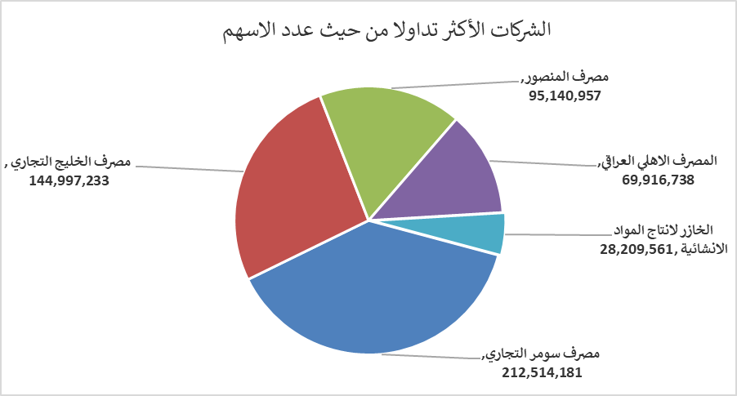
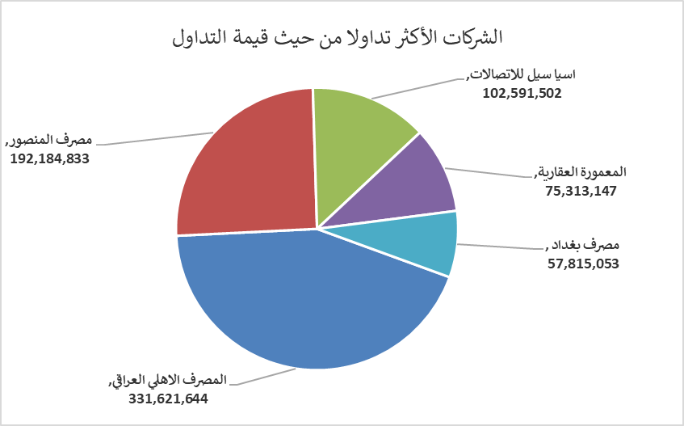
الشركات الأكثر ارتفاعاً وانخفاضاً

نسبة التغير لاسعار الاغلاق الاكثر ارتفاعاً |  |  |  | نسبة التغير لاسعار الاغلاق الاكثر انخفاضاً
اسم الشركة | اغلاق | التغير(%) | الاسهم المتداولة | اسم الشركة | اغلاق | التغير (%) | الاسهم المتداولة
المدينة السياحية لسد الموصل | 12.650 | 15.00 | 40,000 | مصرف القابض الاسلامي | 0.160 | -11.11 | 1,000,000
الخازر لانتاج المواد الانشائية | 1.340 | 9.84 | 28,209,561 | مصرف عبر العراق للاستثمار | 0.190 | -5.00 | 3,000,000
مصرف الخليج التجاري | 0.300 | 3.45 | 144,997,233 | مصرف اشور الدولي | 0.260 | -3.70 | 16,001,000
المصرف الاهلي العراقي | 4.750 | 3.26 | 69,916,738 | العراقية لصناعات الكارتون | 1.950 | -2.50 | 363,218
الامين للتأمين | 0.980 | 3.16 | 454,597 | الصناعات الالكترونية | 2.000 | -2.44 | 1,320,471

الشركات الاكثر نشاطا حسب الاسهم المتداولة (حجم التداول) |  |  |  | الشركات الاكثر نشاطا حسب القيمة المتداولة
اسم الشركة | اغلاق | التغير(%) | الاسهم المتداولة | اسم الشركة | اغلاق | التغير (%) | القيمة المتداولة
مصرف سومر التجاري | 0.110 | 0.00 | 212,514,181 | المصرف الاهلي العراقي | 4.750 | 3.26 | 331,621,644
مصرف الخليج التجاري | 0.300 | 3.45 | 144,997,233 | مصرف المنصور | 2.020 | 0.00 | 192,184,833
مصرف المنصور | 2.020 | 0.00 | 95,140,957 | اسيا سيل للاتصالات | 13.200 | 0.15 | 102,591,502
المصرف الاهلي العراقي | 4.750 | 3.26 | 69,916,738 | المعمورة العقارية | 4.050 | 1.25 | 75,313,147
الخازر لانتاج المواد الانشائية | 1.340 | 9.84 | 28,209,561 | مصرف بغداد | 3.580 | -0.56 | 57,815,053

